상품제안서
볼빅 화이트칼러 S4 3구(4pc) 우레탄커버 | 상품코드: F11827

 |  |  |  |  |  |  | 02-412-0044 | www.easy1.co.kr
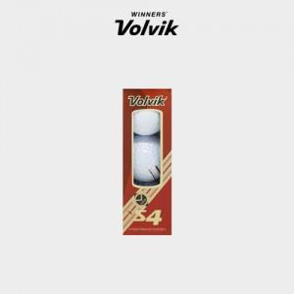

【상세/제작정보】 | .

【인쇄/포장옵션】 | 실크 / 포장지포장

【공급단가】 | 수량 | 50~ | 100~ | 500~ | 1,000~ | 2,000~
*VAT별도 | 단가 | 14,980원 | 14,430원 | 13,870원 | 13,320원 | 12,980원

【상품 URL】 | http://www.easy1.co.kr/src/goods_detail.php?gdno=11827

